ペーパーウェイト専用注文用紙
★ご入力後の流れ
ファイルを保存し、Excel形式のままメールに添付して原稿データと一緒に販売店へ送付願います。
詳しい送付方法は上記リンクページをご参照ください。
頂いた原稿データをもとに弊社でデザインを作成致します。
できあがったデザインとともに校正確認書を販売店からお送りしますので、ご返信をお願い致します。
(※サンドブラスト(生徒個別作品)を除く)
《 ペーパーウェイト 専用注文用紙 》 |  |  |  |  |  | 株式会社 アーテック | https://www.artec-kk.co.jp/dl/name_order/senddata.pdf
 |  |  | ※着色セル内はご入力必須です。 ※選択項目は右側にある〇をご使用ください。 ※<販売店様ご記入欄>は販売店様がご記入ください。 |  |  | ご注文日

品番 | 商品名 |  |  |  |  | 数量
加工方法 | ①2D ・ ②サンドブラスト ・ ③フルカラー ・ ④シルク ・ ⑤サンドブラスト（生徒個別作品）

◀リピート注文について▶
・
以前に同じ商品で印刷加工を注文したことがあり、
全く同じデザインで再度作成をご希望される場合
・
前回注文したデザインの一部を変更して再度作成する場合
例）●●年度、●/●卒業の日付部分のみ変更など
★以前ご注文履歴があっても、全く新しいデザインで作成する場合は、
でご注文ください。
新規
前回と同一デザイン
一部変更
ユーザー名(学校名等) |  |  |  | 印刷内容 | 新規 / リピート（前回と同一デザイン ・ 一部変更）
印刷色（シルク印刷のみ） |  |  |  | ⚠ ご指示のない限り、シルク印刷は裏刷りとなります。
印刷位置指示 ・備考
印刷内容指示 ・備考
ご使用日 |  |  | 備考
包装（有償）をご希望でしたら、下の包装紙よりお選び頂き番号をご記入ください。
のし掛け（有償）をご希望でしたら印刷内容の明記をお願い致します。（文字入れ無しも可能です）
包装、のし掛けには別途納期頂きます。
包装▶▶キャラメル包装/デパート包装 のし▶▶外のし/内のし ご指定いただけます。
ご指定がある場合は、備考欄にご記載ください。
※特にご指定のない場合は、キャラメル包装・外のし となります。
▼包装、のし掛けは有償です。名入れ加工とは別で納期１週間ほどかかります。
包装作業 （有償） | 有 ・ 無 |  | のし作業 （有償） | 有 ・ 無 | ↓文字入れ無し(柄のみ)の場合は、「無地」とご記入ください。
包装紙 絵柄 |  |  | 印刷内容 | のし上段
 |  |  |  | のし下段
↑包装紙絵柄は右記の番号でご記入ください。
<販売店様ご記入欄>
御社ID |  | 御社名 |  |  |  | ご担当者
上段
データ入稿方法 | メールに添付 ・ 現物発送 ・ その他（ ）
下段
⚠通常納期 ① 2D：締切日までにご注文いただきました分は、２月中旬頃発送の予定です。 ※締切日を過ぎてのご注文の場合は、納期と別途費用がかかります。 ② サンドブラスト・③ フルカラー・④ シルク：校正のご確認をいだたいてから４営業日後の出荷です。 ⑤ サンドブラスト(生徒個別作品)：作品の到着後、４営業日後の出荷です。（校正確認はありません) |  |  |  |  |  |  |  | 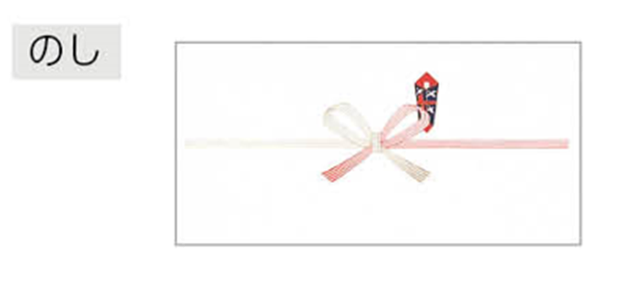
 |  |  |  |  |  | <20250418改定書式>
生徒個別作品については、こちらの発注書を同梱の上、
現物を販売店様を通して下記住所まで発送願います。
●必ず図柄をカットし、完全にマスキングした物を
お送りください。（往復運賃は別途実費となります）
●運送途中の破損については弊社は責任を負いかねます。
【マスキング作品 送付先】
〒581-0066
大阪府八尾市亀井町3-2-21
株式会社アーテック 加工室
TEL：072-990-5505
